01_ตรวจสต็อกและวางแผน
UAT Manufacturing (เฉพาะฟังก์ชันที่มีจริงใน local UAT)
หัวข้อ | ตรวจสต็อกและวางแผนก่อนเริ่มผลิต
วัตถุประสงค์ | ให้ planner และคลังตรวจ stock, forecast, replenishment และ child chain ได้ก่อนเปิดงานผลิตจริง
ขอบเขต | On Hand, Forecast, Replenishment, MTS / Min-Max, child chain

ลำดับ | Case ID | Backlog IDs | ลำดับเหตุการณ์ | Scenario ทดสอบ | Menu Path in local UAT (English) | ขั้นตอนทดสอบแบบละเอียด | ผลลัพธ์ที่คาดหวัง | Review - คุณติ๊ก | สถานะรีวิว | ภาพประกอบ
1 | MU01-01 | MA01, MA10 | ขั้นที่ 1 ตรวจ stock และวางแผน | เช็ก On Hand และ Forecast ของ FG ก่อนวางแผนผลิต | Inventory > Products > Products > Open FG Product > Smart Button: On Hand / Forecasted | 1) เปิดเมนู สินค้าคงคลัง > สินค้า > สินค้า 2) ค้นหาสินค้า FG-PNC-TH-01001 แล้วกดเปิดฟอร์มสินค้า 3) ดูค่า On Hand ว่ามี stock ปัจจุบันอยู่เท่าไร 4) กด smart button Forecasted หรือเปิดเมนู Forecasted Report 5) ตรวจว่ามี incoming / outgoing / manufacturing demand อะไรผูกอยู่บ้าง 6) จดตัวเลข On Hand, Free to Use และ Forecasted เพื่อนำไปคุยกับ planner | ผู้ใช้ต้องเห็นความต่างระหว่าง On Hand, Reserved, Forecasted ได้ และตอบได้ว่าสินค้าพร้อมขาย/พร้อมผลิตหรือไม่ |  | #REF! | 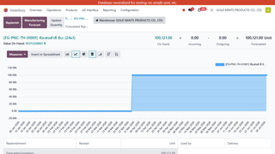
2 | MU01-02 | MA01, MA02, MA06 | ขั้นที่ 1 ตรวจ stock และวางแผน | เช็ก Replenishment ว่ามีรายการตกหล่นหรือวัตถุดิบขาดหรือไม่ | Inventory > Operations > Procurement > Replenishment | 1) เปิดเมนู สินค้าคงคลัง > การปฏิบัติการ > การจัดซื้อ > การเติมสินค้า 2) Filter เฉพาะ Warehouse = GMP 3) ค้นหาสินค้า FG-PSS-TH-01005 4) ตรวจค่า Forecasted, Min, Max และ Route ที่ใช้เติมของ 5) ถ้ามี shortage ให้เปิดเอกสารสินค้าและ BOM เพื่อดูว่าขาดที่ FG, Semi หรือ RM 6) ถ้ามีปุ่ม Order Once / Replenish ให้กดตามสิทธิ์และตรวจว่าระบบสร้าง procurement ต่อได้ | ผู้ใช้ต้องตอบได้ว่าระบบจะเติมของโดย route ไหน และ shortage เกิดที่จุดไหนของ chain |  | #REF! | 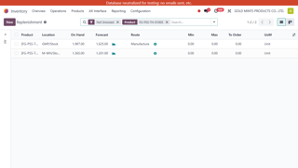
3 | MU01-03 | MA02, MA10, MA16 | ขั้นที่ 1 ตรวจ stock และวางแผน | เช็กว่ารายการที่เติมของแล้วสร้างเอกสารถูกหรือไม่ | Inventory > Operations > Procurement > Replenishment > Open Document Created by System | 1) เปิดรายการ Replenishment ที่เพิ่ง trigger 2) เปิดเอกสารปลายทาง เช่น MO, Transfer หรือ RFQ 3) ตรวจ Operation Type ว่าถูกฝั่ง Pharma / Plastic / Buy 4) ตรวจ source/destination location ของ move ว่าตรงตาม flow ที่ออกแบบไว้ 5) ตรวจว่า origin และ procurement group ถูก propagate มาถูกใบงาน | เอกสารปลายทางต้องตรง route/rule ที่ตั้งไว้ และ user อธิบายได้ว่าทำไมระบบสร้างเอกสารชนิดนั้น |  | #REF! | 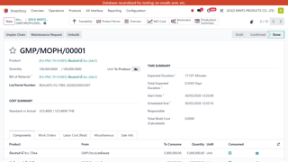
4 | MU06-01 | MA02, MA06 | ขั้นที่ 1 ตรวจ stock และวางแผน | MTS กรณี stock ต่ำกว่าเกณฑ์และระบบต้องสร้าง MO | Inventory > Operations > Procurement > Replenishment | 1) เปิด Replenishment 2) ค้นหา FG-PNC-TH-01001 3) ตรวจว่า forecast ต่ำและมี action ให้เติมของ 4) กด Replenish หรือรันตาม process ที่ทีมใช้ 5) เปิด MO ที่สร้างขึ้นใหม่ | ระบบต้องสร้าง MO ฝั่ง Manufacturing Pharma ตาม route ของสินค้า |  | #REF! | 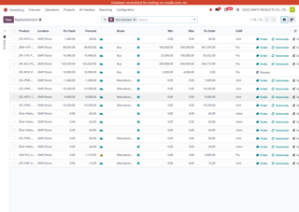
5 | MU06-02 | MA02, MA10 | ขั้นที่ 1 ตรวจ stock และวางแผน | MTS กรณี stock ยังพอ ไม่ควรสร้างเอกสารเพิ่ม | Inventory > Operations > Procurement > Replenishment > Open Product > Smart Button: Forecasted | 1) เปิด product forecast หรือ replenishment row 2) ตรวจค่าคงเหลือและ forecast 3) ยืนยันว่าไม่มี action ให้เติมของ 4) ตรวจว่าไม่มี MO/RFQ ใหม่เกิดเพิ่ม | ระบบต้องไม่สร้าง MO ถ้า stock ยังพอ |  | #REF!
6 | MU06-03 | MA01, MA02, MA07 | ขั้นที่ 1 ตรวจ stock และวางแผน | MTS ที่แตก child chain ไป Semi/Plastic/Pharma | Manufacturing > Operations > Manufacturing Orders > Open Parent MO > Child Documents / Related Transfers | 1) Trigger replenishment ของ FG-PSS-TH-01005 2) เปิด MO แม่ที่ระบบสร้าง 3) ไล่ดู child requirements ว่ามีทั้ง FG ย่อย, semi plastic, solution pharma หรือไม่ 4) เปิด transfer/MO ลูกที่ระบบสร้างต่อ 5) สรุปให้ได้ว่า chain นี้ผ่าน Plastic, Pharma และ Buy ตรงไหนบ้าง | ทีมต้องเห็น chain จริงและ trace ได้ว่าของแต่ละชั้นถูกจัดหาด้วย flow แบบใด |  | #REF! | 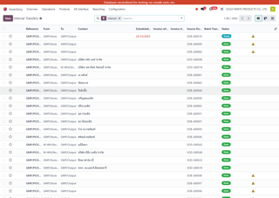

02_เปิดงานผลิต
UAT Manufacturing (เฉพาะฟังก์ชันที่มีจริงใน local UAT)
หัวข้อ | สร้างความต้องการและเปิดใบสั่งผลิต
วัตถุประสงค์ | ให้ user เปิด MO ได้ทั้ง manual, MTO และดูความพร้อมวัตถุดิบ/เอกสารที่เกี่ยวข้องได้ต่อเนื่อง
ขอบเขต | Manual MO, MTO, component availability, linked transfer

ลำดับ | Case ID | Backlog IDs | ลำดับเหตุการณ์ | Scenario ทดสอบ | Menu Path | ขั้นตอนทดสอบแบบละเอียด | ผลลัพธ์ที่คาดหวัง | Review - คุณไอซ์ | Review - คุณติ๊ก | สถานะรีวิว | ภาพประกอบ
1 | MU02-01 | MA01, MA08, MA14 | ขั้นที่ 2 สร้าง demand และเปิด MO | เปิด MO manual กรณีวัตถุดิบครบ | Manufacturing > Operations > Manufacturing Orders | 1) เปิดเมนู การผลิต > การปฏิบัติการ > ใบสั่งผลิต 2) กด New 3) เลือก Product, BOM และ Quantity 4) ตรวจ Operation Type ว่าเป็นฝั่งที่ถูกต้อง 5) กด Confirm 6) ตรวจแท็บ Components ว่าขึ้น Available หรือ Reserved ครบทุกบรรทัด 7) เปิด Raw Moves และจดจำนวนที่ระบบจองให้ | MO ต้อง confirm ได้ทันที, raw material reserve ครบ และไม่มี shortage warning |  |  | Pending | 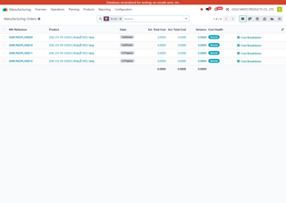
2 | MU02-02 | MA01, MA08, MA14 | ขั้นที่ 2 สร้าง demand และเปิด MO | เปิด MO manual กรณีมีของบางส่วน | Manufacturing > Operations > Manufacturing Orders | 1) เปิด MO ใหม่ด้วยสินค้าเดียวกับ baseline 2) กด Confirm 3) ตรวจ Components ว่ามีบางบรรทัด Available/Reserved และบางบรรทัด Waiting 4) เปิด Forecasted ของ component ที่ขาด 5) ตัดสินใจว่าจะรอซื้อ, trigger replenishment หรือใช้ stock float/stock อื่น | ระบบต้องแยก component ที่พร้อมกับที่ไม่พร้อมได้ชัดเจน และ user ต้องรู้ว่าต้องไปแก้ที่ component ตัวใด |  |  | Pending
3 | MU02-03 | MA04, MA06, MA07 | ขั้นที่ 2 สร้าง demand และเปิด MO | ตรวจการเบิกของเข้าคลังลอย / staging ของแต่ละแผนก | Manufacturing > Operations > Manufacturing Orders > Open MO > Smart Button: Transfers | 1) เปิด MO ที่ confirm แล้ว 2) กด smart button Transfers หรือดู component move ที่สร้าง transfer 3) แยกให้ได้ว่างานนี้ใช้ Transfer Plastic หรือ Transfer Pharma 4) เปิด transfer แล้วตรวจ source/destination ว่ามาจาก stock หรือ semi และปลายทางเป็นคลังลอย/staging 5) ตอบให้ได้ว่าแผนกไหนเป็นคนทำเอกสารนี้ และทำก่อนหรือหลัง Work Order | ผู้ใช้งานต้องแยก flow การเบิกของของแต่ละแผนกได้ และรู้ว่า transfer นี้เป็นของ Plastic หรือ Pharma |  |  | Pending
4 | MU05-01 | MA02, MA12 | ขั้นที่ 2 สร้าง demand และเปิด MO | SO ต่างประเทศ MTO กรณีวัตถุดิบครบ | Sales > Orders > Quotations > Confirm > Trace to Manufacturing Order | 1) เปิด Sales > Quotations แล้วสร้าง SO ใหม่ 2) ใส่ลูกค้า, Product = FG-MTK-IL-01001, Qty ตาม test 3) กด Confirm 4) เปิด smart button Delivery / Manufacturing หรือเปิดเอกสารผ่าน origin 5) ตรวจว่าเกิด MO จาก SO จริง 6) เปิด Components และตรวจว่า reserve วัตถุดิบได้ครบ | SO confirm แล้วเกิด MO ตาม demand จากออเดอร์ และไม่ควรเกิด PO ถ้าของครบ |  |  | Pending | 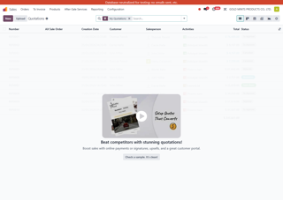
5 | MU05-02 | MA01, MA02, MA12 | ขั้นที่ 2 สร้าง demand และเปิด MO | SO ต่างประเทศ MTO กรณีวัตถุดิบขาดบางตัว | Sales > Orders > Quotations > Confirm > Trace Shortage to MO / RFQ / Replenishment | 1) สร้างและ Confirm SO 2) เปิด MO ที่ระบบสร้าง 3) ตรวจ Components ว่ามีรายการ Waiting/Not Available 4) เปิด component ที่ขาดแล้วดู route / vendor 5) ตรวจ procurement ว่าไป RFQ/PO หรือ Replenishment list หรือไม่ | ระบบต้องสร้าง MO จาก SO และแยกให้เห็นชัดว่ามี component ตัวไหนต้องซื้อ/เติมเพิ่ม |  |  | Pending

03_โอนและBackorder
UAT Manufacturing (เฉพาะฟังก์ชันที่มีจริงใน local UAT)
หัวข้อ | โอนวัตถุดิบและจัดการ Backorder
วัตถุประสงค์ | ให้คลังและฝ่ายผลิตทำ transfer ครบ, partial, backorder และ recovery ได้จริง
ขอบเขต | Transfer Plastic, Transfer Pharma, Create Backorder, No Backorder, Recovery

ลำดับ | Case ID | Backlog IDs | ลำดับเหตุการณ์ | Scenario ทดสอบ | Menu Path in local UAT (English) | ขั้นตอนทดสอบแบบละเอียด | ผลลัพธ์ที่คาดหวัง | Review - คุณไอซ์ | Review - คุณติ๊ก | สถานะรีวิว | ภาพประกอบ
1 | MU03-01 | MA04, MA07 | ขั้นที่ 3 โอนวัตถุดิบและแก้กรณีโอนไม่ครบ | Transfer Plastic กรณีโอนของครบ | Inventory > Operations > Transfers > Filter Operation Type = Transfer Plastic | 1) เปิดเมนู Transfers และ filter Operation Type = Transfer Plastic 2) เปิดเอกสารที่พร้อมทำงาน 3) ใส่ Done Qty เท่ากับ Demand ทุกบรรทัด 4) กด Validate 5) ตรวจว่าเอกสารปิด done โดยไม่ถาม backorder | เอกสาร done ใบเดียว ไม่มี backorder และ stock ย้ายไป location ปลายทางครบ |  |  | Pending
2 | MU03-02 | MA04, MA07, MA16 | ขั้นที่ 3 โอนวัตถุดิบและแก้กรณีโอนไม่ครบ | Transfer Plastic กรณีของมาไม่ครบและเลือก Create Backorder | Inventory > Operations > Transfers > Open Transfer Plastic > Validate Partial | 1) เปิดเอกสาร Transfer Plastic 2) ใส่ Done Qty เฉพาะจำนวนที่หยิบได้จริง 3) กด Validate 4) เมื่อ popup ถาม backorder ให้เลือก Create Backorder 5) เปิดเอกสารเดิมและเอกสาร backorder ใหม่เพื่อตรวจ remaining qty | เอกสารเดิมต้อง done เฉพาะที่โอนได้จริง และระบบสร้าง backorder ใหม่สำหรับค้างโอน |  |  | Pending
3 | MU03-03 | MA04, MA07, MA16 | ขั้นที่ 3 โอนวัตถุดิบและแก้กรณีโอนไม่ครบ | Transfer Plastic กรณีกด No Backorder ผิด แล้วกู้กลับ | Inventory > Operations > Transfers > Open Done Transfer > Create Backorder | 1) เปิด Transfer Plastic ที่ partial 2) กด Validate 3) เมื่อ popup ถาม backorder ให้เลือก No Backorder 4) เปิดเอกสารที่ done แล้วอีกครั้ง 5) ตรวจว่าปุ่ม Create Backorder แสดงขึ้นหรือไม่ 6) กดปุ่ม Create Backorder 7) เปิดเอกสาร backorder ที่ระบบสร้างขึ้นใหม่ | ถ้า user กด No Backorder ผิด ระบบต้องให้กด Create Backorder ย้อนกลับได้ และเมื่อสร้างแล้วปุ่มต้องหาย |  |  | Pending
4 | MU04-01 | MA04, MA07 | ขั้นที่ 3 โอนวัตถุดิบและแก้กรณีโอนไม่ครบ | Transfer Pharma กรณีโอนครบ | Inventory > Operations > Transfers > Filter Operation Type = Transfer Pharma | 1) เปิด transfer ฝั่ง Pharma 2) ใส่ Done Qty ครบตาม Demand 3) กด Validate 4) ตรวจ source/destination location และ lot/serial ถ้ามี | เอกสาร done ได้ทันที ไม่มีค้าง backorder |  |  | Pending
5 | MU04-02 | MA04, MA07, MA16 | ขั้นที่ 3 โอนวัตถุดิบและแก้กรณีโอนไม่ครบ | Transfer Pharma partial แล้วเลือก Create Backorder | Inventory > Operations > Transfers > Open Transfer Pharma > Validate Partial | 1) เปิด transfer 2) ใส่ Done Qty ตามที่มีจริง 3) กด Validate 4) เลือก Create Backorder 5) เปิด backorder ที่สร้างและเช็ก remaining qty | เอกสารเดิม done บางส่วน และมี backorder ใหม่สำหรับยอดค้าง |  |  | Pending | 
6 | MU04-03 | MA04, MA07, MA16 | ขั้นที่ 3 โอนวัตถุดิบและแก้กรณีโอนไม่ครบ | Transfer Pharma partial แล้วกด No Backorder จากนั้นกู้กลับ | Inventory > Operations > Transfers > Open Done Transfer > Create Backorder | 1) ทำ partial transfer 2) ตอน popup ให้เลือก No Backorder 3) เปิดเอกสารที่ done 4) ตรวจว่ามีปุ่ม Create Backorder บนเอกสาร 5) กดปุ่มและเปิด backorder ที่สร้างใหม่ | ระบบกู้ backorder ได้จากเอกสารเดิม และหลังสร้างแล้วปุ่ม recovery ต้องไม่แสดงซ้ำ |  |  | Pending

04_ShopFloorและMold
UAT Manufacturing (เฉพาะฟังก์ชันที่มีจริงใน local UAT)
หัวข้อ | ทำงานจริงบน GMP Shop Floor และ Mold
วัตถุประสงค์ | ให้ operator และ supervisor ใช้ Shop Floor, mold, workcenter และ labor ได้จากหน้าเดียว
ขอบเขต | Queue, start, done, good/reject, mold auto, mold warning, reset mold

ลำดับ | Case ID | Backlog IDs | ลำดับเหตุการณ์ | Scenario ทดสอบ | Menu Path in local UAT (English) | ขั้นตอนทดสอบแบบละเอียด | ผลลัพธ์ที่คาดหวัง | Review - คุณไอซ์ | Review - คุณติ๊ก | สถานะรีวิว | ภาพประกอบ
1 | MU11-01 | MA08, MA14 | ขั้นที่ 4 ทำงานหน้างานจริง | เปิดคิวงานใน GMP Shop Floor และเลือกงานของแผนกตัวเอง | GMP Shop Floor | 1) เปิดเมนู GMP Shop Floor 2) ดูรายการงานทั้งหมดใน queue 3) Filter หรือเลือกเฉพาะงานของแผนกตัวเอง 4) เปิดการ์ดงานหรือบรรทัดงานที่ต้องทำ 5) ตรวจข้อมูลหลักก่อนเริ่ม เช่น Product, Operation, Work Center, Planned Qty, Mold/Employee ถ้ามี | ผู้ใช้ต้องเลือกงานของตัวเองได้ถูก และอ่านข้อมูลสำคัญจากหน้าจอ Shop Floor ได้ก่อนเริ่มงาน |  |  | Pending | 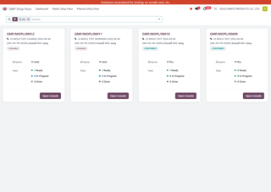
2 | MU11-02 | MA08, MA14 | ขั้นที่ 4 ทำงานหน้างานจริง | เริ่มงาน, หยุดพัก, กลับมาทำต่อ บน Shop Floor | GMP Shop Floor > Open Work Order | 1) เปิด WO จาก Shop Floor 2) กด Start 3) ตรวจว่าเวลาทำงานเริ่มนับหรือ state เปลี่ยนเป็น In Progress 4) กด Pause/Hold ถ้าหน้าจอมี 5) ตรวจว่าระบบหยุดเวลาหรือเก็บสถานะพักงาน 6) กด Resume หรือ Start ต่ออีกครั้ง 7) ตรวจว่าเวลารวมยังต่อเนื่องและไม่สร้างงานซ้ำ | ระบบต้องเก็บเวลาทำงานได้ต่อเนื่อง และ operator สามารถพัก/กลับมาทำต่อโดยไม่ทำให้ quantity หรือเวลาเพี้ยน |  |  | Pending | 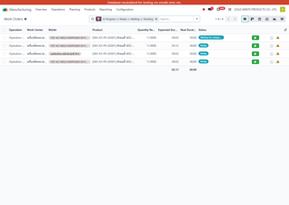
3 | MU11-03 | MA08, MA10, MA14 | ขั้นที่ 4 ทำงานหน้างานจริง | บันทึก Good Qty, Reject Qty และปิด Operation จาก Shop Floor | GMP Shop Floor > Open Work Order > Done | 1) เปิด WO บน Shop Floor 2) กรอก Good Qty ตามที่ผลิตได้จริง 3) กรอก Reject หรือ Scrap Qty ถ้ามีช่องให้กรอก 4) ตรวจค่า Remaining Qty/Completion % ถ้ามี 5) กด Done/Close Operation 6) กลับไปดู WO และ MO ว่าระบบบันทึกผลผลิต/ของเสียถูกต้อง | WO ต้องปิดได้, qty ดี/เสียต้องถูกบันทึก และไปสะท้อนใน MO หรือ scrap flow ตามที่ระบบออกแบบไว้ |  |  | Pending
4 | MU11-04 | MA08, MA11, MA14 | ขั้นที่ 4 ทำงานหน้างานจริง | Shop Floor ฝั่ง Plastic ที่มี Mold และ Workcenter | GMP Shop Floor > Open Plastic Job | 1) เปิด WO ฝั่ง Plastic จาก Shop Floor 2) ตรวจ Work Center และ Mold ที่ระบบเลือกให้ 3) Start งาน 4) บันทึก Good Qty ตามจริง 5) Done งาน 6) กลับไปดู WO detail เพื่อยืนยัน mold, labor และ output | ระบบต้องแสดง workcenter/mold ถูกตัว และเมื่อปิดงานแล้วข้อมูล mold/labor/output ต้องตามไปที่ WO/MO |  |  | Pending | 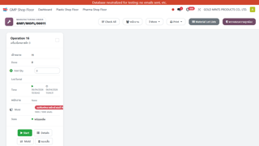
5 | MU09-01 | MA11, MA14 | ขั้นที่ 4 ทำงานหน้างานจริง | ระบบ assign mold และ workcenter อัตโนมัติ | Manufacturing > Operations > Manufacturing Orders > Work Orders / Manufacturing > Configuration > Work Centers | 1) เปิด MO ของสินค้า plastic ที่มี mold mapping 2) เปิด Work Orders 3) ตรวจ Work Center ที่ระบบ assign มา 4) เปิดรายละเอียด WO และดู mold ที่ถูก assign 5) เทียบกับ matrix ว่าตรงกับที่ setup ไว้ | ระบบต้องเลือก machine/mold ที่เข้ากันได้ตาม matrix |  |  | Pending
6 | MU09-02 | MA11 | ขั้นที่ 4 ทำงานหน้างานจริง | Parallel workorder ต้องไม่ใช้ mold ซ้ำกัน | Manufacturing > Operations > Manufacturing Orders > Work Orders | 1) เปิด MO ที่มีหลาย WO 2) ตรวจว่าแต่ละ WO active/cancel เป็นอย่างไร 3) ตรวจ mold บน WO แต่ละใบ 4) ยืนยันว่า mold เดียวกันไม่ถูก assign ให้สอง WO active พร้อมกัน | มี active WO เพียงตัวที่ถือ mold จริง และ sibling ที่เกินต้องไม่ใช้ mold ซ้ำ |  |  | Pending
7 | MU09-03 | MA08, MA11, MA14 | ขั้นที่ 4 ทำงานหน้างานจริง | บันทึก good qty / reject / labor ผ่าน shopfloor | GMP Shop Floor > Open Work Order | 1) เปิดหน้าจอ Shop Floor หรือ Tablet view ของ WO 2) Start งาน 3) บันทึก good qty, reject qty และเวลาทำงานตามจริง 4) ถ้ามี mold/labor fields ให้กรอกตามหน้างาน 5) กด Done 6) กลับไปตรวจ MO cost/labor/mold postings | ผู้ใช้ปิดงานจาก shopfloor ได้ และข้อมูลผลผลิต/ของเสีย/เวลาไปโผล่บน WO และ MO ถูกต้อง |  |  | Pending
8 | MU14-01 | MA08, MA14 | ขั้นที่ 4 ทำงานหน้างานจริง | การ์ด GMP Shop Floor แสดง Mold และจำนวน shots ปัจจุบัน | GMP Shop Floor | 1) เปิดเมนู GMP Shop Floor 2) เปิดการ์ดงานของ WO ที่ถูก assign mold 3) ตรวจว่า card มี section Mold 4) ตรวจว่า card แสดงชื่อ mold 5) ตรวจว่า card แสดงจำนวน shots ปัจจุบันเทียบกับ life limit 6) ตรวจว่ามีปุ่ม Mold บน card ให้กดได้ | ผู้ใช้ต้องเห็น mold บน card โดยไม่ต้องกดเข้า details และต้องเห็นสถานะการใช้งานของ mold จากชื่อกับจำนวน shots ที่เหลือ/ใช้ไป |  |  | Pending
9 | MU14-02 | MA08, MA14 | ขั้นที่ 4 ทำงานหน้างานจริง | เปลี่ยน Mold จากปุ่มบน card ก่อนเริ่มงาน | GMP Shop Floor > Work Order Card > Mold Button | 1) เปิดการ์ดงานบน GMP Shop Floor 2) กดปุ่ม Mold ที่ card 3) ตรวจว่า dialog Select Alternative Machine/Mold เปิดขึ้น 4) ตรวจว่ามีรายการ mold ที่ compatible กับ product 5) กด Choose ที่ mold สำรอง 6) ตรวจว่า dialog ปิด 7) ตรวจว่า card เปลี่ยนเป็นชื่อ mold ใหม่ทันที | ผู้ใช้ต้องเปลี่ยน mold ได้จาก card โดยไม่ต้องออกจาก Shop Floor และ card ต้อง refresh เป็น mold ที่เลือกใหม่ทันที |  |  | Pending | 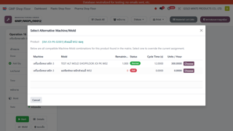
10 | MU14-03 | MA08, MA14, MA16 | ขั้นที่ 4 ทำงานหน้างานจริง | Mold life เต็มแล้วกด Start และเลือก Continue Anyway | GMP Shop Floor > Work Order Card > Start | 1) เปิดการ์ดงานที่ใช้ mold เต็ม 2) กด Start 3) ตรวจว่า popup Mold life warning แสดงขึ้น 4) ตรวจว่ามีข้อมูล Current mold และ Suggested alternatives 5) กด Continue Anyway 6) ตรวจว่า WO เปลี่ยนเป็น In Progress 7) ตรวจว่า mold เดิมยังคงอยู่บน card และงานเริ่มได้จริง | ระบบต้องแจ้งเตือนแต่ไม่ block งาน ผู้ใช้ยังสามารถทำงานต่อด้วย mold เดิมได้ถ้าตัดสินใจเช่นนั้น |  |  | Pending | 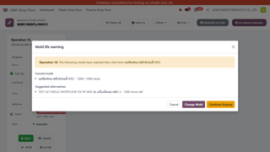
11 | MU14-04 | MA08, MA14, MA16 | ขั้นที่ 4 ทำงานหน้างานจริง | Mold life เต็มแล้วเลือก Change Mold จาก popup และเริ่มงานด้วย mold สำรอง | GMP Shop Floor > Start > Mold Life Warning Popup > Change Mold | 1) เปิดการ์ดงานที่ใช้ mold เต็ม 2) กด Start 3) เมื่อ popup เตือนขึ้น ให้กด Change Mold 4) ใน dialog เลือก mold สำรองที่สถานะ Normal 5) ตรวจว่า dialog ปิดและ card เปลี่ยนเป็น mold สำรอง 6) กด Start อีกครั้ง 7) ตรวจว่า WO เข้า In Progress โดยไม่ขึ้น warning ซ้ำ และใช้ mold สำรองบน card | ผู้ใช้ต้องเปลี่ยนไปใช้ mold สำรองจาก popup path ได้จริง และเริ่มงานต่อได้ในหน้าเดิม |  |  | Pending | 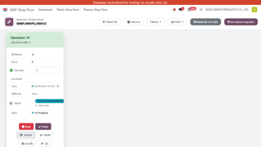
12 | MU14-05 | MA16, MA17 | ขั้นที่ 4 ทำงานหน้างานจริง | Reset Mold Life หลัง maintenance | Manufacturing > Configuration > Work Centers > Open Mold | 1) เปิดเมนู Work Centers 2) เปิด mold record ที่ต้อง reset 3) ตรวจค่า Shots Taken ปัจจุบัน 4) กดปุ่ม Reset Life 5) ยืนยันใน popup Confirmation 6) ตรวจว่า Shots Taken กลายเป็น 0 / life limit 7) ตรวจ chatter/log ว่ามีข้อความบันทึกการ reset | ระบบต้อง reset mold_life_current เป็น 0 ได้จากหน้า mold โดยตรง และเก็บร่องรอยใน chatter เพื่อ audit |  |  | Pending | 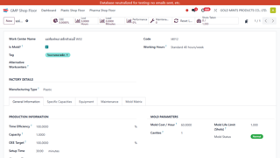
13 | MU14-06 | MA08, MA14, MA16 | ขั้นที่ 4 ทำงานหน้างานจริง | เครื่อง breakdown ระหว่างผลิต: หยุดงานและทำ recovery path | GMP Shop Floor > Work Order Card > More > Report Issue | 1) เปิด WO ที่กำลัง In Progress 2) เมื่อเกิดเหตุเครื่อง breakdown ให้กด Stop หรือหยุดการทำงานใน Shop Floor ทันที 3) บันทึก note/สื่อสารเลข WO, machine และอาการเสียตาม policy หน้างาน 4) เปิด Maintenance Request ถ้าองค์กรใช้ flow maintenance 5) ประเมินว่าจะซ่อมเครื่องเดิมหรือย้ายไปเครื่อง/mold สำรอง 6) ถ้าย้ายได้ ให้ใช้ปุ่ม Mold หรือ flow เปลี่ยน assignment แล้วเริ่มงานต่อ 7) ถ้าย้ายไม่ได้ ให้คง WO ไว้ในสถานะหยุดและติดตามจาก maintenance | ทีมต้องหยุดงานได้โดยไม่ทำให้ qty ซ้ำ และมี recovery path ชัดเจนว่าจะซ่อมหรือเปลี่ยนเครื่อง/mold ก่อนทำต่อ |  |  | Pending | 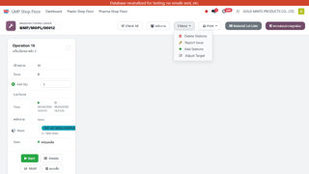

05_ปิดงานและแก้ไข
UAT Manufacturing (เฉพาะฟังก์ชันที่มีจริงใน local UAT)
หัวข้อ | ปิดงาน Scrap และแก้ไขหลังปิด
วัตถุประสงค์ | ให้ฝ่ายผลิตและบัญชีแก้กรณี partial, scrap, close ผิด, unbuild และ trace valuation ได้
ขอบเขต | MO completion, MO backorder, scrap, leftover return, unbuild, valuation trace

ลำดับ | Case ID | Backlog IDs | ลำดับเหตุการณ์ | Scenario ทดสอบ | Menu Path in local UAT (English) | ขั้นตอนทดสอบแบบละเอียด | ผลลัพธ์ที่คาดหวัง | Review - คุณไอซ์ | Review - คุณติ๊ก | สถานะรีวิว | ภาพประกอบ
1 | MU07-01 | MA08, MA16 | ขั้นที่ 5 ปิดงานและแก้ไขหลังปิด | ปิด MO ได้ครบตามแผน | Manufacturing > Operations > Manufacturing Orders or Manufacturing > Operations > Work Orders | 1) เปิด Work Order หรือ MO 2) Start งานและบันทึก good qty ตามแผน 3) ใส่ consume ตามจริงถ้ามีขั้นตอน manual 4) กด Mark as Done / Validate 5) ตรวจ finished move และ stock ที่เพิ่มเข้า FG/Semi | MO ปิด done ได้ใบเดียว ไม่มี backorder และ stock finished เพิ่มถูกต้อง |  |  | Pending
2 | MU07-02 | MA08, MA16, MA17, MA18 | ขั้นที่ 5 ปิดงานและแก้ไขหลังปิด | ผลิตไม่ครบและเลือก Create Backorder | Manufacturing > Operations > Manufacturing Orders > Partial Produce and Validate/Done | 1) เปิด MO หรือ Work Order 2) ผลิตจริงน้อยกว่าปริมาณแผน 3) กด Done/Validate 4) เมื่อ popup ถาม backorder ให้เลือก Create Backorder 5) เปิด MO เดิมและ MO backorder ใหม่เพื่อตรวจ remaining qty | MO เดิม done ตาม qty จริง และมี backorder MO สำหรับยอดค้าง |  |  | Pending
3 | MU07-03 | MA08, MA16, MA17, MA18 | ขั้นที่ 5 ปิดงานและแก้ไขหลังปิด | ผลิตไม่ครบและกด No Backorder แล้วสร้างกลับภายหลัง | Manufacturing > Operations > Manufacturing Orders > Open Done MO > Create Backorder | 1) ทำ partial production 2) ตอน popup ให้เลือก No Backorder 3) เปิด MO ที่ done แล้วอีกครั้ง 4) ตรวจว่ามีปุ่ม Create Backorder บนฟอร์ม 5) กดปุ่มเพื่อสร้าง backorder ใหม่ 6) เปิด MO backorder และตรวจ remaining qty | ระบบกู้ backorder ให้ได้จาก MO ใบเดิม และหลังสร้างแล้วปุ่ม recovery หาย |  |  | Pending
4 | MU07-04 | MA08, MA10, MA16 | ขั้นที่ 5 ปิดงานและแก้ไขหลังปิด | ผลิตเกินแผนและตรวจ actual component consumption | Manufacturing > Operations > Manufacturing Orders > Components / Cost Tab | 1) เปิด MO 2) ใส่ quantity produced มากกว่า planned qty ตาม policy ที่อนุญาต 3) กด Done 4) เปิด component moves และ valuation/costing 5) เทียบ BOM theoretical กับ actual ที่ใช้จริง | MO ต้องปิดได้ตาม policy และทีมต้อง trace actual usage เทียบกับ BOM ได้ |  |  | Pending
5 | MU08-01 | MA08, MA13 | ขั้นที่ 5 ปิดงานและแก้ไขหลังปิด | บันทึก Scrap ระหว่างการผลิต | Inventory > Operations > Scrap or Manufacturing > Operations > Work Orders > Scrap | 1) เปิด Work Order หรือเมนู Scrap 2) เลือก Product และ Source Location ที่ถูกต้อง 3) ใส่ Qty ที่ scrap 4) Validate Scrap 5) กลับไปตรวจ stock card / product moves ของสินค้านั้น | qty ใน source location ลดลง, มีเอกสาร scrap, และ trace ย้อนหลังได้ว่า scrap จากงานไหน |  |  | Pending
6 | MU08-02 | MA06, MA07 | ขั้นที่ 5 ปิดงานและแก้ไขหลังปิด | คืนของเหลือจากคลังลอย / staging กลับ stock | Inventory > Operations > Transfers | 1) เปิด location report ของคลังลอย 2) ระบุวัตถุดิบที่เหลือหลังจบงาน 3) สร้าง Internal Transfer คืนเข้าคลังหลักหรือ location ที่กำหนด 4) Validate transfer 5) ตรวจว่า stock move trace กลับไป location ที่ถูกต้อง | ของเหลือไม่ค้างในคลังลอยเกินจริง และ stock กลับเข้าคลังหลักอย่าง traceable |  |  | Pending
7 | MU12-01 | MA10, MA16, MA17, MA18 | ขั้นที่ 5 ปิดงานและแก้ไขหลังปิด | ปิด MO แล้วจำนวน FG ผิด ต้องแก้ด้วย Unbuild | Manufacturing > Operations > Unbuild Orders | 1) เปิด MO ที่ done แล้ว 2) ตรวจว่าของสำเร็จรูปยังอยู่ใน stock location ที่ระบบหาเจอ 3) ไปเมนู Unbuild Orders 4) กด New แล้วเลือก Product, Quantity, MO ต้นทาง และ Location 5) Confirm/Validate Unbuild 6) กลับไปดู stock move ว่า FG ถูกดึงออก และ components ถูกคืนกลับตาม logic ระบบ | ถ้า FG ยังไม่ถูกใช้ต่อ ระบบต้อง unbuild ได้ และ trace ย้อนกลับไป component ได้ |  |  | Pending | 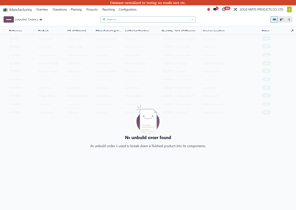
8 | MU12-02 | MA10, MA16, MA17 | ขั้นที่ 5 ปิดงานและแก้ไขหลังปิด | ปิด MO แล้วใช้ component จริงผิด แต่ FG ถูกแล้ว | Manufacturing > Operations > Manufacturing Orders > Open Done MO > Smart Button / Inventory > Reporting > Moves History | 1) เปิด MO ที่ done แล้ว 2) ตรวจ component moves ที่ใช้จริงเทียบกับของจริงหน้างาน 3) แยกให้ได้ว่าผิดเพราะ issue น้อยเกิน, มากเกิน หรือหยิบผิดตัว 4) ถ้าน้อยเกินให้ทำ stock adjustment/issue เพิ่มตาม policy 5) ถ้ามากเกินให้ทำ return to stock หรือ adjustment กลับตาม policy 6) ใส่ note อ้างอิงเลข MO ทุกครั้ง | ทีมต้องเลือกวิธีแก้ที่ไม่ทำให้ finished goods พัง และ stock ต้องกลับมาตรงความจริงพร้อมมีร่องรอย audit |  |  | Pending
9 | MU12-03 | MA16, MA17, MA18 | ขั้นที่ 5 ปิดงานและแก้ไขหลังปิด | ปิด MO แล้วพบว่าควรเหลือ backorder แต่ user กดจบไปแล้ว | Manufacturing > Operations > Manufacturing Orders > Open Done MO > Create Backorder or Open New MO | 1) เปิด MO ที่ done แล้ว 2) ตรวจว่ามี remaining qty ที่ควรผลิตต่อจริง 3) ถ้ามีปุ่ม Create Backorder ให้กดสร้าง backorder 4) ถ้าไม่มีปุ่ม ให้ประเมินว่าต้องสร้าง MO ใหม่/manual continuation ตาม policy 5) บันทึก origin และอธิบายในหมายเหตุว่ามาจาก MO ใบเดิม | ทีมต้องรู้ว่าถ้ากู้ backorder ได้ให้กู้จากใบเดิมก่อน และถ้ากู้ไม่ได้ต้องแตกเอกสารใหม่อย่าง traceable |  |  | Pending
10 | MU12-04 | MA16, MA17 | ขั้นที่ 5 ปิดงานและแก้ไขหลังปิด | ปิด MO แล้วโพสต์บัญชีไปแล้ว ควรประสานยังไง | Manufacturing > Operations > Manufacturing Orders > Open Done MO > Smart Button: Valuation / Journal Entries | 1) เปิด MO แล้วดู smart button ต้นทุน/valuation/journal ถ้ามี 2) ตรวจว่าเอกสารบัญชีถูกสร้างไปแล้วหรือยัง 3) ก่อนแก้ stock หรือ unbuild ให้ประสานฝ่ายบัญชีเพื่อยืนยันแนวทาง 4) หลังแก้ไข ให้กลับมาตรวจ stock และ valuation อีกครั้ง 5) บันทึกเหตุผลการแก้ใน chatter หรือเอกสารกำกับ | การแก้หลังปิด MO ต้องไม่ทำแบบเงียบ ๆ ถ้ามีผลกับบัญชี และต้องมีร่องรอยให้ทีมบัญชีตรวจย้อนหลังได้ |  |  | Pending

06_คุณภาพเอกสาร
UAT Manufacturing (เฉพาะฟังก์ชันที่มีจริงใน local UAT)
หัวข้อ
วัตถุประสงค์
ขอบเขต

ลำดับ | Backlog IDs | ลำดับเหตุการณ์ | Scenario ทดสอบ | Menu Path in local UAT (English) | ขั้นตอนทดสอบแบบละเอียด | ผลลัพธ์ที่คาดหวัง | Review - คุณไอซ์ | Review - คุณติ๊ก | สถานะรีวิว | ภาพประกอบ
1 | MA39 | ขั้นที่ 6 ตรวจคุณภาพและเอกสาร | ตรวจโครงสร้าง Sublocation ของคลังลอยและคลังผลิตแยก Plastic / Pharma | Inventory > Configuration > Warehouse Management > Locations | 1) เปิดเมนู Inventory > Configuration > Warehouse Management > Locations 2) เตรียมข้อมูลทดสอบตาม requirement ของ MA39 3) ทำขั้นตอนการทำงานจริงจากต้นทางถึงปลายทางทีละจุด 4) ตรวจจำนวน สถานะ เอกสารที่ระบบสร้าง และผลกระทบต่อ stock / cost / report ที่เกี่ยวข้อง 5) เปรียบเทียบผลที่ได้กับ requirement จริง 6) เก็บภาพหน้าจอและจด gap หรือ workaround ถ้ายังไม่ครบ | ผลลัพธ์ต้องตอบ requirement ของ MA39: Location คลังลอย และคลังผลิต ต้องแยก Sublocation โรงงานพลาสติก โรงงานยาใน โรงงานยานอก อย่างละเอียด |  |  | Pending | 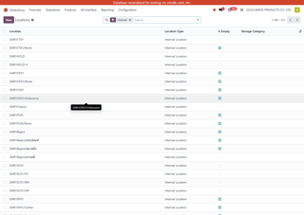
2 | MA09 | ขั้นที่ 6 ตรวจคุณภาพและเอกสาร | ติดตาม FG และ Component แบบย้อนกลับได้ครบด้วย lot หรือ QR | Manufacturing > Products > Lots/Serial Numbers | 1) เปิดเมนู Manufacturing > Products > Lots/Serial Numbers 2) เตรียมข้อมูลทดสอบตาม requirement ของ MA09 3) ทำขั้นตอนการทำงานจริงจากต้นทางถึงปลายทางทีละจุด 4) ตรวจจำนวน สถานะ เอกสารที่ระบบสร้าง และผลกระทบต่อ stock / cost / report ที่เกี่ยวข้อง 5) เปรียบเทียบผลที่ได้กับ requirement จริง 6) เก็บภาพหน้าจอและจด gap หรือ workaround ถ้ายังไม่ครบ | ผลลัพธ์ต้องตอบ requirement ของ MA09: ระบบต้องสามารถ Track สินค้าและ Component ตั้งแต่ขั้นตอนการผลิตจนถึงการขายจริง โดยใช้ QR Code เพื่อให้สามารถติดตามย้อนกลับได้ครบทุกขั้นตอน |  |  | Pending | 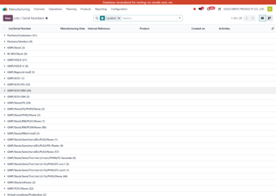
3 | MA20 | ขั้นที่ 6 ตรวจคุณภาพและเอกสาร | ค้นหา แก้ไข และควบคุม revision ของ WI ในระบบ | Documents > Documents | 1) เปิดเมนู Documents > Documents 2) เตรียมข้อมูลทดสอบตาม requirement ของ MA20 3) ทำขั้นตอนการทำงานจริงจากต้นทางถึงปลายทางทีละจุด 4) ตรวจจำนวน สถานะ เอกสารที่ระบบสร้าง และผลกระทบต่อ stock / cost / report ที่เกี่ยวข้อง 5) เปรียบเทียบผลที่ได้กับ requirement จริง 6) เก็บภาพหน้าจอและจด gap หรือ workaround ถ้ายังไม่ครบ | ผลลัพธ์ต้องตอบ requirement ของ MA20: ระบบใหม่สำหรับเก็บ WI ทุกตัวรวมอยู่ในที่เดียว สามารถค้นหา แก้ไข และอัปเดตได้ง่าย |  |  | Pending | 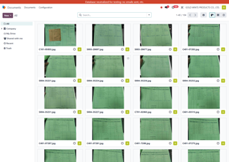
4 | MA22 | ขั้นที่ 6 ตรวจคุณภาพและเอกสาร | สืบต้นเหตุ Reject และ reject ทั้ง lot ได้ครบถ้วน | Quality > Quality Control > Quality Alerts | 1) เปิดเมนู Quality > Quality Control > Quality Alerts 2) เตรียมข้อมูลทดสอบตาม requirement ของ MA22 3) ทำขั้นตอนการทำงานจริงจากต้นทางถึงปลายทางทีละจุด 4) ตรวจจำนวน สถานะ เอกสารที่ระบบสร้าง และผลกระทบต่อ stock / cost / report ที่เกี่ยวข้อง 5) เปรียบเทียบผลที่ได้กับ requirement จริง 6) เก็บภาพหน้าจอและจด gap หรือ workaround ถ้ายังไม่ครบ | ผลลัพธ์ต้องตอบ requirement ของ MA22: ระบบต้องสามารถบันทึกขั้นตอนสืบต้น และเมื่อยืนยันแล้วให้สามารถทำการ reject ทั้ง Lot ของสินค้าหรือวัตถุดิบได้ครบถ้วน |  |  | Pending | 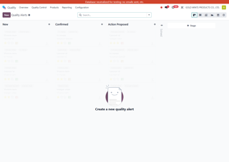
5 | MA25 | ขั้นที่ 6 ตรวจคุณภาพและเอกสาร | กำหนดการตรวจสอบเป็น Routine Step ตาม Process | Quality > Quality Control > Control Points | 1) เปิดเมนู Quality > Quality Control > Control Points 2) เตรียมข้อมูลทดสอบตาม requirement ของ MA25 3) ทำขั้นตอนการทำงานจริงจากต้นทางถึงปลายทางทีละจุด 4) ตรวจจำนวน สถานะ เอกสารที่ระบบสร้าง และผลกระทบต่อ stock / cost / report ที่เกี่ยวข้อง 5) เปรียบเทียบผลที่ได้กับ requirement จริง 6) เก็บภาพหน้าจอและจด gap หรือ workaround ถ้ายังไม่ครบ | ผลลัพธ์ต้องตอบ requirement ของ MA25: ต้องการกำหนดการตรวจสอบให้เป็น Routine Step ตาม Process ที่ชัดเจนในระบบ เพื่อให้การตรวจสอบเป็นลำดับขั้นตอน และลดความสับสน |  |  | Pending | 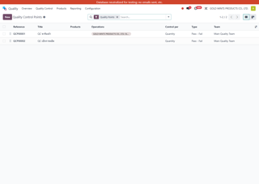

07_รายงานต้นทุนUoM
UAT Manufacturing (เฉพาะฟังก์ชันที่มีจริงใน local UAT)
หัวข้อ | รายงาน ต้นทุน และ UoM
วัตถุประสงค์ | ให้ key user ใช้ routing, MPS, reports, cost, UoM และแบบพิมพ์จากเมนูจริงของ local UAT ได้ต่อเนื่อง
ขอบเขต | Routing, MPS, Backorder coverage, Production Analysis, Machine Report, UoM, Cost

ลำดับ | Case ID | Backlog IDs | ลำดับเหตุการณ์ | Scenario ทดสอบ | Menu Path in local UAT (English) | ขั้นตอนทดสอบแบบละเอียด | ผลลัพธ์ที่คาดหวัง | Review - คุณไอซ์ | Review - คุณติ๊ก | สถานะรีวิว | ภาพประกอบ
1 | MU10-01 | MA16 | ขั้นที่ 7 ตรวจรายงาน ต้นทุน และ master data ปลายทาง | ดูรายงานการผลิตรายเดือน / ครึ่งปี | Manufacturing > Reporting > Production Analysis | 1) เปิดเมนู การผลิต > การรายงาน > วิเคราะห์การผลิต 2) Filter State = Done 3) ใส่วันที่ตามช่วงที่ต้องการ เช่น 6 เดือนย้อนหลัง 4) เปลี่ยนเป็น Pivot 5) Group by Finished Date > Month และ Product 6) อ่านปริมาณผลิตรายเดือน และ export หากต้องใช้ต่อ | ผู้ใช้ต้องดึงรายงานว่าผลิตอะไร เท่าไร ในแต่ละเดือนได้โดยไม่ต้อง query เพิ่ม |  |  | Pending | 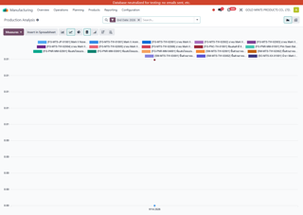
2 | MU10-02 | MA10, MA16 | ขั้นที่ 7 ตรวจรายงาน ต้นทุน และ master data ปลายทาง | เช็ก Stock Movement ย้อนจาก MO ถึง transfer และสินค้า | Inventory > Reporting > Moves History or Open from MO via Smart Button | 1) เปิด MO ที่ done แล้ว 2) เปิด smart button Moves / Transfers / Traceability ถ้ามี 3) ตรวจ raw move, finished move และ internal transfer ที่เกี่ยวข้อง 4) เปิด Product Moves ของ component และ FG เพื่อ trace ย้อน 5) สรุปให้ได้ว่าของเข้า/ออก location ไหนบ้าง | ทีมต้อง trace การเคลื่อนไหว stock จาก MO ไปถึง transfer/finished ได้ครบ |  |  | Pending | 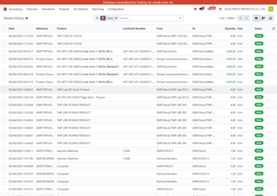
3 | MU10-03 | MA10, MA16 | ขั้นที่ 7 ตรวจรายงาน ต้นทุน และ master data ปลายทาง | เทียบ BOM กับ actual consumption บน MO | Manufacturing > Operations > Manufacturing Orders > Components / Cost Tab | 1) เปิด MO ที่ done 2) เปิดแท็บ Components และอ่าน planned qty เทียบ done qty 3) ตรวจ stock moves จริงของ component 4) บันทึกว่ามี over/under consumption ตัวไหน 5) ถ้าระบบมี report cost/variance ให้เปิดประกอบ | ผู้ใช้ต้องตอบได้ว่าของจริงต่างจาก BOM ตรงไหน และ trace ผ่าน move line ได้ |  |  | Pending
4 | MU10-04 | MA01 | ขั้นที่ 7 ตรวจรายงาน ต้นทุน และ master data ปลายทาง | ซื้อกับใช้คนละหน่วย แล้วระบบแปลง UoM ถูกต้อง | Purchase > Products > Products / Purchase > Orders > Requests for Quotation or Purchase Orders / Manufacturing > Operations > Manufacturing Orders | 1) เปิดสินค้าและตรวจ UoM กับ Purchase UoM 2) สร้าง PO ตาม Purchase UoM 3) รับของเข้า stock 4) เปิด On Hand ว่าระบบแปลงเป็น stock UoM ถูกหรือไม่ 5) เปิด MO หรือ component move แล้วตรวจว่าระบบตัดใช้ด้วย stock UoM ได้หรือไม่ | ระบบต้องรับของและตัดใช้ได้แม้หน่วยซื้อกับหน่วยใช้ต่างกัน ถ้า UoM อยู่ใน category เดียวกัน |  |  | Pending | 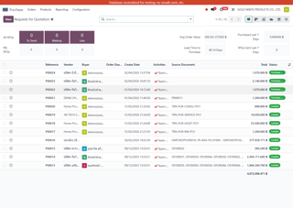
5 | MU13-01 | MA01 | ขั้นที่ 7 ตรวจรายงาน ต้นทุน และ master data ปลายทาง | เปลี่ยนหน่วยซื้อแบบ Manual บน PR/PO Order Line | Purchase Requests > Purchase Requests > Purchase Requests or Purchase > Orders > Purchase Orders > Order Lines Tab | 1) เปิด PR หรือ PO 2) ไปที่ Order Lines 3) เลือก Product ที่ต้องการซื้อ 4) ไปที่คอลัมน์ UoM / Unit of Measure 5) เปลี่ยนเป็นหน่วยที่ต้องการด้วยมือ 6) ตรวจ Quantity และราคาอีกครั้งว่าถูกตามหน่วยใหม่ 7) Save เอกสาร | ผู้ใช้ต้องเปลี่ยนหน่วยซื้อได้เองที่บรรทัดเอกสาร และระบบต้องเก็บหน่วยนั้นให้กับเอกสารซื้อใบนั้น |  |  | Pending | 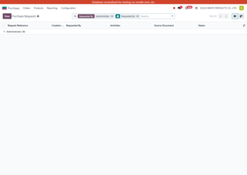
6 | MU13-02 | MA01 | ขั้นที่ 7 ตรวจรายงาน ต้นทุน และ master data ปลายทาง | เปลี่ยนหน่วยซื้อให้ดึงอัตโนมัติจาก Product Master | Purchase > Products > Products > Open Product > Purchase Tab | 1) เปิด สินค้าคงคลัง > สินค้า > สินค้า 2) เปิดสินค้าที่ต้องการ 3) ไปที่แท็บ Purchase 4) แก้ Vendor line หรือ Purchase Unit ให้เป็นหน่วยที่ต้องการ 5) Save 6) กลับไปสร้าง PR/PO ใหม่ 7) เลือก Product เดิม 8) ตรวจว่า UoM บน order line เปลี่ยนตาม master อัตโนมัติ | เมื่อ master data ถูกตั้งแล้ว เอกสารซื้อใหม่ต้อง default หน่วยซื้อให้อัตโนมัติโดยไม่ต้องแก้ทุกครั้ง |  |  | Pending | 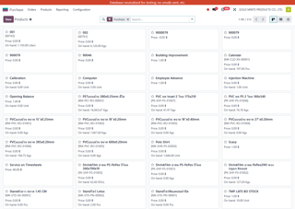
7 | MU13-03 | MA01, MA10 | ขั้นที่ 7 ตรวจรายงาน ต้นทุน และ master data ปลายทาง | เปลี่ยน UoM บน BOM แล้วให้ MO และเอกสารเบิกเปลี่ยนอัตโนมัติ | Manufacturing > Products > Bills of Materials | 1) เปิด การผลิต > สินค้า > บิลวัสดุ 2) เลือก BOM ที่ต้องการ 3) ไปที่ Components 4) เลือก component ที่ต้องการเปลี่ยนหน่วย 5) เปลี่ยน UoM เป็นหน่วยที่ต้องการ 6) Save BOM 7) ไปที่ Manufacturing Orders 8) กด New และเลือก BOM เดิม 9) Confirm MO 10) เปิด Components/Raw Moves 11) ตรวจว่าระบบใช้ UoM ใหม่ตามที่ตั้งไว้ และเอกสารเบิกใช้หน่วยนี้ตาม BOM | เมื่อ BOM เปลี่ยน UoM แล้ว MO ใหม่ต้องสะท้อนหน่วยใหม่อัตโนมัติ และเอกสารเบิก/consume ต้องใช้หน่วยเดียวกับ BOM |  |  | Pending | 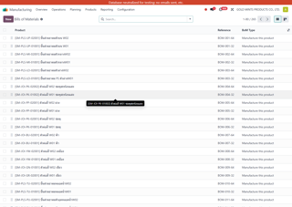
8 | MU17-01 | MA31 | ขั้นที่ 7 ตรวจรายงาน ต้นทุน และ master data ปลายทาง | Routing ต้องระบุเครื่องจักรและเวลาจริงของแต่ละขั้นตอน | Manufacturing > Products > Bills of Materials | 1) เปิดเมนู การผลิต > สินค้า > บิลวัสดุ 2) เตรียมข้อมูลทดสอบตาม requirement ของ MA31 3) ทำขั้นตอนการทำงานจริงจากต้นทางถึงปลายทางทีละจุด 4) ตรวจจำนวน สถานะ เอกสารที่ระบบสร้าง และผลกระทบต่อ stock / cost / report ที่เกี่ยวข้อง 5) เปรียบเทียบผลที่ได้กับ requirement จริง 6) เก็บภาพหน้าจอและจด gap หรือ workaround ถ้ายังไม่ครบ | ผลลัพธ์ต้องตอบ requirement ของ MA31: ต้องมี Routing ระบุเครื่องจักร + เวลาที่ใช้จริง |  |  | Pending
9 | MU17-02 | MA34 | ขั้นที่ 7 ตรวจรายงาน ต้นทุน และ master data ปลายทาง | Parallel Printer ใน BOM ต้องแตกงานถูกต้อง | Manufacturing > Products > Bills of Materials | 1) เปิดเมนู การผลิต > สินค้า > บิลวัสดุ 2) เตรียมข้อมูลทดสอบตาม requirement ของ MA34 3) ทำขั้นตอนการทำงานจริงจากต้นทางถึงปลายทางทีละจุด 4) ตรวจจำนวน สถานะ เอกสารที่ระบบสร้าง และผลกระทบต่อ stock / cost / report ที่เกี่ยวข้อง 5) เปรียบเทียบผลที่ได้กับ requirement จริง 6) เก็บภาพหน้าจอและจด gap หรือ workaround ถ้ายังไม่ครบ | ผลลัพธ์ต้องตอบ requirement ของ MA34: แก้ปัญหา Parallel Printer in BoM |  |  | Pending
10 | MU17-04 | MA36 | ขั้นที่ 7 ตรวจรายงาน ต้นทุน และ master data ปลายทาง | วางแผน MPS จาก Finished Goods แล้วแตก demand ลง component | Manufacturing > Planning > MPS > Master Production Schedule | 1) เปิดเมนู Manufacturing > Planning > MPS > Master Production Schedule 2) เตรียมข้อมูลทดสอบตาม requirement ของ MA36 3) ทำขั้นตอนการทำงานจริงจากต้นทางถึงปลายทางทีละจุด 4) ตรวจจำนวน สถานะ เอกสารที่ระบบสร้าง และผลกระทบต่อ stock / cost / report ที่เกี่ยวข้อง 5) เปรียบเทียบผลที่ได้กับ requirement จริง 6) เก็บภาพหน้าจอและจด gap หรือ workaround ถ้ายังไม่ครบ | ผลลัพธ์ต้องตอบ requirement ของ MA36: ต้องการให้ระบบ MPS ทำงานโดยวางแผนการผลิตจากตัว Finished Goods |  |  | Pending | 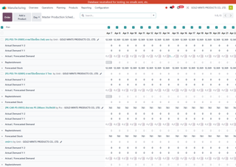
11 | MU17-05 | MA37 | ขั้นที่ 7 ตรวจรายงาน ต้นทุน และ master data ปลายทาง | Backorder ต้องสมบูรณ์ทั้ง receipt, transfer และ MO | Inventory > Operations > Transfers | 1) เปิดเมนู สินค้าคงคลัง > การปฏิบัติการ > การโอน 2) เตรียมข้อมูลทดสอบตาม requirement ของ MA37 3) ทำขั้นตอนการทำงานจริงจากต้นทางถึงปลายทางทีละจุด 4) ตรวจจำนวน สถานะ เอกสารที่ระบบสร้าง และผลกระทบต่อ stock / cost / report ที่เกี่ยวข้อง 5) เปรียบเทียบผลที่ได้กับ requirement จริง 6) เก็บภาพหน้าจอและจด gap หรือ workaround ถ้ายังไม่ครบ | ผลลัพธ์ต้องตอบ requirement ของ MA37: เช็คเรื่อง back order ให้ทำงานให้สมบูรณ์ |  |  | Pending
12 | MU19-03 | MA51 | ขั้นที่ 7 ตรวจรายงาน ต้นทุน และ master data ปลายทาง | เพิ่มและตรวจต้นทุนบน Work Center ว่าส่งผลต่อ MO Cost | Manufacturing > Configuration > Work Centers | 1) เปิดเมนู การผลิต > การกำหนดค่า > ศูนย์งาน 2) เตรียมข้อมูลทดสอบตาม requirement ของ MA51 3) ทำขั้นตอนการทำงานจริงจากต้นทางถึงปลายทางทีละจุด 4) ตรวจจำนวน สถานะ เอกสารที่ระบบสร้าง และผลกระทบต่อ stock / cost / report ที่เกี่ยวข้อง 5) เปรียบเทียบผลที่ได้กับ requirement จริง 6) เก็บภาพหน้าจอและจด gap หรือ workaround ถ้ายังไม่ครบ | ผลลัพธ์ต้องตอบ requirement ของ MA51: เพิ่ม Cost เข้า Work Center |  |  | Pending | 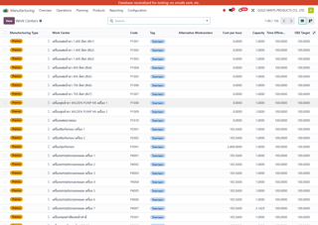
13 | MU19-04 | MA52 | ขั้นที่ 7 ตรวจรายงาน ต้นทุน และ master data ปลายทาง | ดู cost ของ MO รวมได้แม้มี backorder ต่อเนื่อง | Manufacturing > Operations > Manufacturing Orders | 1) เปิดเมนู การผลิต > การปฏิบัติการ > ใบสั่งผลิต 2) เตรียมข้อมูลทดสอบตาม requirement ของ MA52 3) ทำขั้นตอนการทำงานจริงจากต้นทางถึงปลายทางทีละจุด 4) ตรวจจำนวน สถานะ เอกสารที่ระบบสร้าง และผลกระทบต่อ stock / cost / report ที่เกี่ยวข้อง 5) เปรียบเทียบผลที่ได้กับ requirement จริง 6) เก็บภาพหน้าจอและจด gap หรือ workaround ถ้ายังไม่ครบ | ผลลัพธ์ต้องตอบ requirement ของ MA52: สามารถดู cost ของ MO รวมได้หรือไม่ ถ้าเกิด backorder ไปเรื่อยๆ |  |  | Pending
14 | MU20-02 | RP41 | ขั้นที่ 7 ตรวจรายงาน ต้นทุน และ master data ปลายทาง | รายงานหรือพิมพ์ใบสั่งผลิต (Manufacturing Order) | Manufacturing > Operations > Manufacturing Orders | 1) เปิดเมนู การผลิต > การปฏิบัติการ > ใบสั่งผลิต 2) เตรียมข้อมูลทดสอบตาม requirement ของ RP41 3) ทำขั้นตอนการทำงานจริงจากต้นทางถึงปลายทางทีละจุด 4) ตรวจจำนวน สถานะ เอกสารที่ระบบสร้าง และผลกระทบต่อ stock / cost / report ที่เกี่ยวข้อง 5) เปรียบเทียบผลที่ได้กับ requirement จริง 6) เก็บภาพหน้าจอและจด gap หรือ workaround ถ้ายังไม่ครบ | ผลลัพธ์ต้องตอบ requirement ของ RP41: Manufacturing (Manufactring) |  |  | Pending
15 | MU20-03 | RP42 | ขั้นที่ 7 ตรวจรายงาน ต้นทุน และ master data ปลายทาง | รายงานหรือพิมพ์ใบสั่งงาน (Work Order) | Manufacturing > Operations > Work Orders | 1) เปิดเมนู การผลิต > การปฏิบัติการ > คำสั่งงาน 2) เตรียมข้อมูลทดสอบตาม requirement ของ RP42 3) ทำขั้นตอนการทำงานจริงจากต้นทางถึงปลายทางทีละจุด 4) ตรวจจำนวน สถานะ เอกสารที่ระบบสร้าง และผลกระทบต่อ stock / cost / report ที่เกี่ยวข้อง 5) เปรียบเทียบผลที่ได้กับ requirement จริง 6) เก็บภาพหน้าจอและจด gap หรือ workaround ถ้ายังไม่ครบ | ผลลัพธ์ต้องตอบ requirement ของ RP42: Manufacturing (Work Order) |  |  | Pending
16 | MU20-04 | RP68 | ขั้นที่ 7 ตรวจรายงาน ต้นทุน และ master data ปลายทาง | รายงานของเสีย (Scrap Report) | Manufacturing > Operations > Scrap | 1) เปิดเมนู Manufacturing > Operations > Scrap 2) เตรียมข้อมูลทดสอบตาม requirement ของ RP68 3) ทำขั้นตอนการทำงานจริงจากต้นทางถึงปลายทางทีละจุด 4) ตรวจจำนวน สถานะ เอกสารที่ระบบสร้าง และผลกระทบต่อ stock / cost / report ที่เกี่ยวข้อง 5) เปรียบเทียบผลที่ได้กับ requirement จริง 6) เก็บภาพหน้าจอและจด gap หรือ workaround ถ้ายังไม่ครบ | ผลลัพธ์ต้องตอบ requirement ของ RP68: Manufacturing (Reporting) |  |  | Pending | 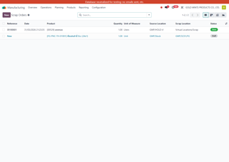
17 | MU20-05 | RP69 | ขั้นที่ 7 ตรวจรายงาน ต้นทุน และ master data ปลายทาง | รายงานเครื่องจักร (Machine Report) | Manufacturing > Reporting > Machine Report | 1) เปิดเมนู การผลิต > การรายงาน > Machine Report 2) เตรียมข้อมูลทดสอบตาม requirement ของ RP69 3) ทำขั้นตอนการทำงานจริงจากต้นทางถึงปลายทางทีละจุด 4) ตรวจจำนวน สถานะ เอกสารที่ระบบสร้าง และผลกระทบต่อ stock / cost / report ที่เกี่ยวข้อง 5) เปรียบเทียบผลที่ได้กับ requirement จริง 6) เก็บภาพหน้าจอและจด gap หรือ workaround ถ้ายังไม่ครบ | ผลลัพธ์ต้องตอบ requirement ของ RP69: Manufacturing (Reporting) |  |  | Pending | 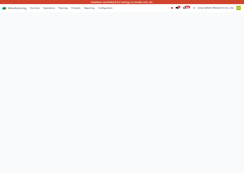
18 | MU20-06 | RP70 | ขั้นที่ 7 ตรวจรายงาน ต้นทุน และ master data ปลายทาง | รายงานการผลิต (Production Report) | Manufacturing > Reporting > Production Analysis | 1) เปิดเมนู การผลิต > การรายงาน > วิเคราะห์การผลิต 2) เตรียมข้อมูลทดสอบตาม requirement ของ RP70 3) ทำขั้นตอนการทำงานจริงจากต้นทางถึงปลายทางทีละจุด 4) ตรวจจำนวน สถานะ เอกสารที่ระบบสร้าง และผลกระทบต่อ stock / cost / report ที่เกี่ยวข้อง 5) เปรียบเทียบผลที่ได้กับ requirement จริง 6) เก็บภาพหน้าจอและจด gap หรือ workaround ถ้ายังไม่ครบ | ผลลัพธ์ต้องตอบ requirement ของ RP70: Manufacturing (Reporting) |  |  | Pending

